入力用
  ボランティアセンター登録団体一覧 （白山）
NO. | 加入団体名 | 活動内容（登録カードの通り入力） | 活動日 | 頭文字
1 | NPO法人 森の劇場プロジェクト | ・文化活動 子ども里山そうぞう学校の開催 里山ばんざい芸術祭の開催 加速する技術革新による人間力の低下や、自然環境破壊の拍車がかかる現代、津市文化創造事業の中で、「津市総合計画」「劇場法」「文化芸術基準法」「SDGs」を踏まえ、公共文化施設の中に多世代多くの人が利他的役割を循環させることのできる仕組みをつくり、集う人は感性や審美眼といった生きる力を養い、よりよい社会を探求する喜びを共有しながら、それぞれの人権をすることと自然と共存することを楽しめる、健康で幸福感の高い地域づくり人づくりを通して「笑顔あふれ幸せに暮らせる津市」の実現に寄与。 | 年間40回 ◎イベント開催、 出張依頼時
2 | 元気仕掛け人クラブ | 目 的 ： 健康づくりの推進 内 容 ： ウォーキング・体操・ ふれあい行事・音楽療法 | 月1回
3 | さくら会 | ・バルーンアートを学び、技術の習得を目 指し、地区社協や諸団体などからの依頼 により、バルーンアートを生かした白山 地域へのイベントの参加を行うことで、 地域住民との交流や住民同士の交流を深 める活動 ・月１回 定例会 ・津市社協・白山地区社協等のイベントや 講習会への参加協力、地域福祉事業の支 援 ・傾聴ボランティア（高齢者施設等） | 毎月第4月曜日
4 | 手話サークル もみじの会 | 聴覚障がい者福祉の推進、社会参加支援 ・手話通訳 ・手話講座等学習会 | 毎月第1、3金曜日
5 | チームみつばち （家城ボランティア会） | ・明るく住みよいまちづくり活動 家城地内の美化活動 （ゴミ拾い、花の植栽等） ・公民館行事への参加及び活動 三大行事（盆おどり、運動会、文化祭） への参加 ・町づくりに取り組む先進地の視察 等 | 役員会 毎月第1水曜日 年間6回 ◎イベント開催、 出張依頼時
6 | 津市食生活改善推進協議会 白山支部 | ・地域の食生活改善の提唱・推進 ・料理教室などの実施 （伝達講習会等の開催） ・地域イベントでの食生活改善啓発活動 ・白山地区社会福祉協議会事業への支援協 力 | 不定期
7 | 南京玉すだれ 美笑の会 | 南京玉すだれ、皿まわし、傘まわし 日本の伝統芸能である玉すだれ等を多くの人に見ていただき楽しんでいただきたい。 又、若い人にも覚えていただき、三重を盛り上げたい。 | 毎月第2、4水曜日
8 | 白山道しるべの会 | 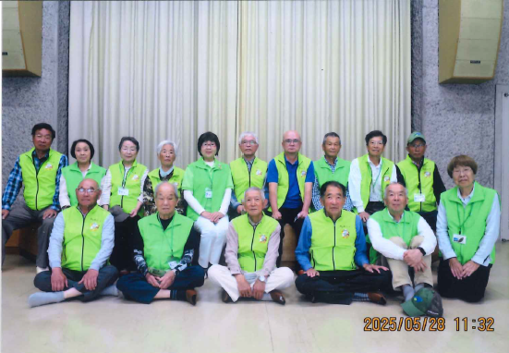 ・白山地域の歴史、伝承活動（案内及び説 明、地域イベント参加） ・会員の知識及び案内技術の向上を図るた めの事業 ・白山公民館、地区公民館講座を受けて、 年10回程現地研修「地域再発見講座」を 実施 ・ホームページの開設や会員の研修、交流 を実施 ・津市観光ガイドネットと連携し、名松線 ウォークの事業を実施 | 毎月第2金曜日に 定例会
9 | ひまわりの会 | ①声のボランティア（広報朗読） ②はくさん作業所の支援 ③イベントボランティア（模擬店） （★白山地域のイベントにてブースを出展 し、寄付金は白山地区社協等へ寄付） ④収集ボランティア （古切手・古ハガキを白山地域内で収集、 誕生日ありがとう運動本部に送付） | 年間10～15回程度 ※依頼による
10 | フラ・ブーゲンビリア | 〇高齢者施設への訪問活動 ＊月2回講師による指導、ボランティア （地域）活動するため、月２回自主練習 を行っている | 年間4回
11 | 倭 寺子屋 | 目 的 ： 子ども達の学習支援、自然体 験会 等 内 容 ： 勉強会・食育・川の生き物調 査防災 等 | 主に夏休み
12
13
14
15
16
17
18
19
20
21
22
23
24
25
26
27
28
29
30
31
32
33
34
35
36
37
38
39
40
41
42
43
44
45
46
47
48
49
50
51
52
53
54
55
56
57
58
59
60
61
62
63
64
65
66
67
68
69
70
71
72
73
74
75
76
77
78
79
80
81
82
83
84
85
86
87
88
89
90
91
92
93
94
95
96
97
98
99
100

